圖表索引
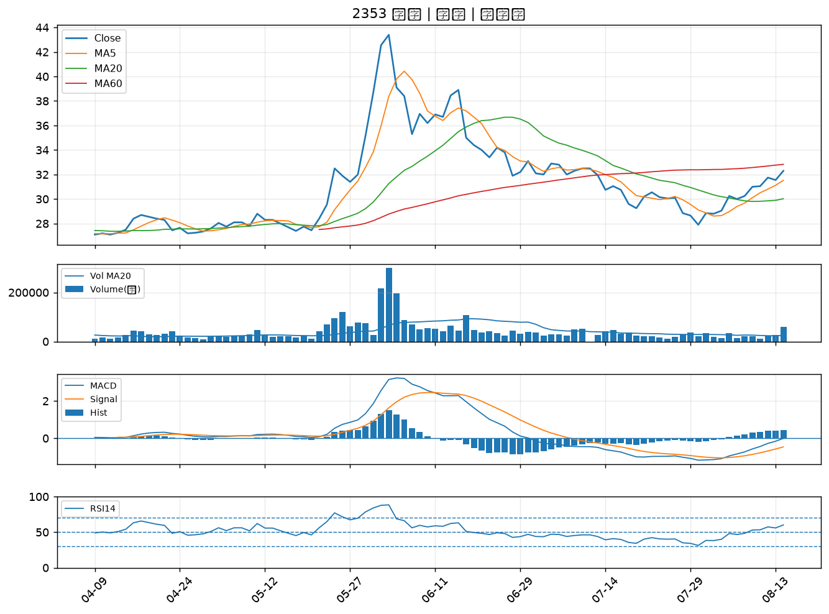
股票代號 | 股票名稱 | 市場 | 買進觀察分級 | 主力突破分數 | 圖表路徑
2887 | 台新新光金 | 上市 | A級 | 7 | output/charts/20260814/2887_台新新光金.png
2615 | 萬海 | 上市 | A級 | 7 | output/charts/20260814/2615_萬海.png
1336 | 台翰 | 上櫃 | A級 | 6 | output/charts/20260814/1336_台翰.png
2359 | 所羅門 | 上市 | A級 | 5 | output/charts/20260814/2359_所羅門.png
2905 | 三商 | 上市 | A級 | 5 | output/charts/20260814/2905_三商.png
8046 | 南電 | 上市 | A級 | 4 | output/charts/20260814/8046_南電.png
8033 | 雷虎 | 上市 | A級 | 4 | output/charts/20260814/8033_雷虎.png
6753 | 龍德造船 | 上市 | A級 | 4 | output/charts/20260814/6753_龍德造船.png
3617 | 碩天 | 上市 | A級 | 4 | output/charts/20260814/3617_碩天.png
1909 | 榮成 | 上市 | A級 | 3 | output/charts/20260814/1909_榮成.png
1303 | 南亞 | 上市 | A級 | 3 | output/charts/20260814/1303_南亞.png
2883 | 凱基金 | 上市 | A級 | 3 | output/charts/20260814/2883_凱基金.png
4541 | 晟田 | 上櫃 | A級 | 3 | output/charts/20260814/4541_晟田.png
8222 | 寶一 | 上市 | A級 | 3 | output/charts/20260814/8222_寶一.png
9945 | 潤泰新 | 上市 | B級 | 6 | output/charts/20260814/9945_潤泰新.png
2323 | 中環 | 上市 | B級 | 6 | output/charts/20260814/2323_中環.png
2915 | 潤泰全 | 上市 | B級 | 6 | output/charts/20260814/2915_潤泰全.png
3388 | 崇越電 | 上櫃 | B級 | 6 | output/charts/20260814/3388_崇越電.png
2324 | 仁寶 | 上市 | B級 | 5 | output/charts/20260814/2324_仁寶.png
2357 | 華碩 | 上市 | B級 | 5 | output/charts/20260814/2357_華碩.png
2331 | 精英 | 上市 | B級 | 5 | output/charts/20260814/2331_精英.png
4306 | 炎洲 | 上市 | B級 | 5 | output/charts/20260814/4306_炎洲.png
3356 | 奇偶 | 上市 | B級 | 5 | output/charts/20260814/3356_奇偶.png
2851 | 中再保 | 上市 | B級 | 5 | output/charts/20260814/2851_中再保.png
9105 | 泰金寶-DR | 上市 | B級 | 4 | output/charts/20260814/9105_泰金寶-DR.png
2392 | 正崴 | 上市 | B級 | 4 | output/charts/20260814/2392_正崴.png
2349 | 錸德 | 上市 | B級 | 4 | output/charts/20260814/2349_錸德.png
6155 | 鈞寶 | 上市 | B級 | 4 | output/charts/20260814/6155_鈞寶.png
6770 | 力積電 | 上市 | B級 | 3 | output/charts/20260814/6770_力積電.png
2353 | 宏碁 | 上市 | B級 | 3 | output/charts/20260814/2353_宏碁.png

2887 台新新光金｜A級
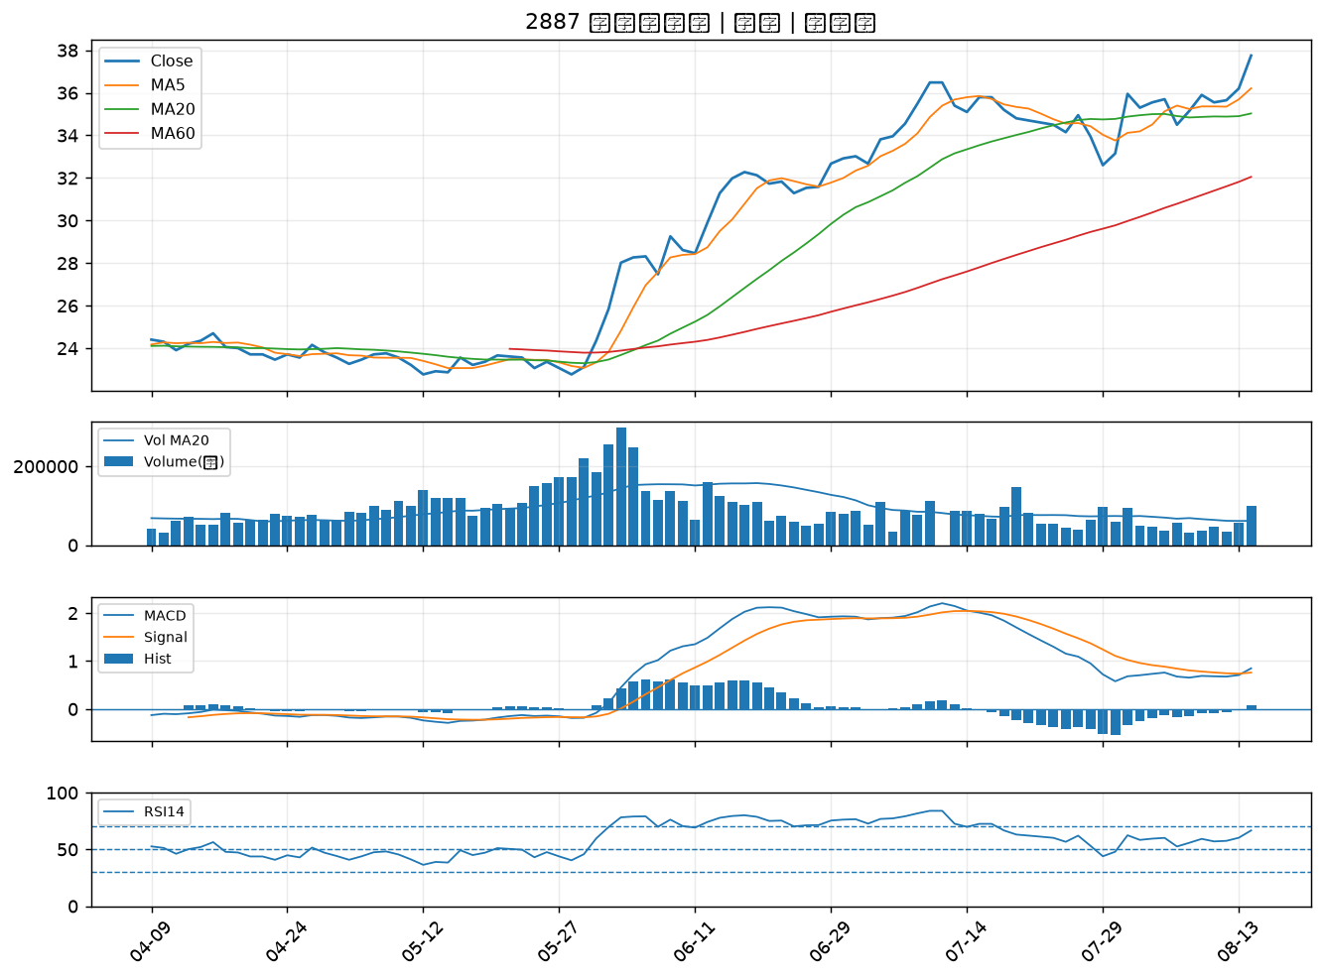

2615 萬海｜A級
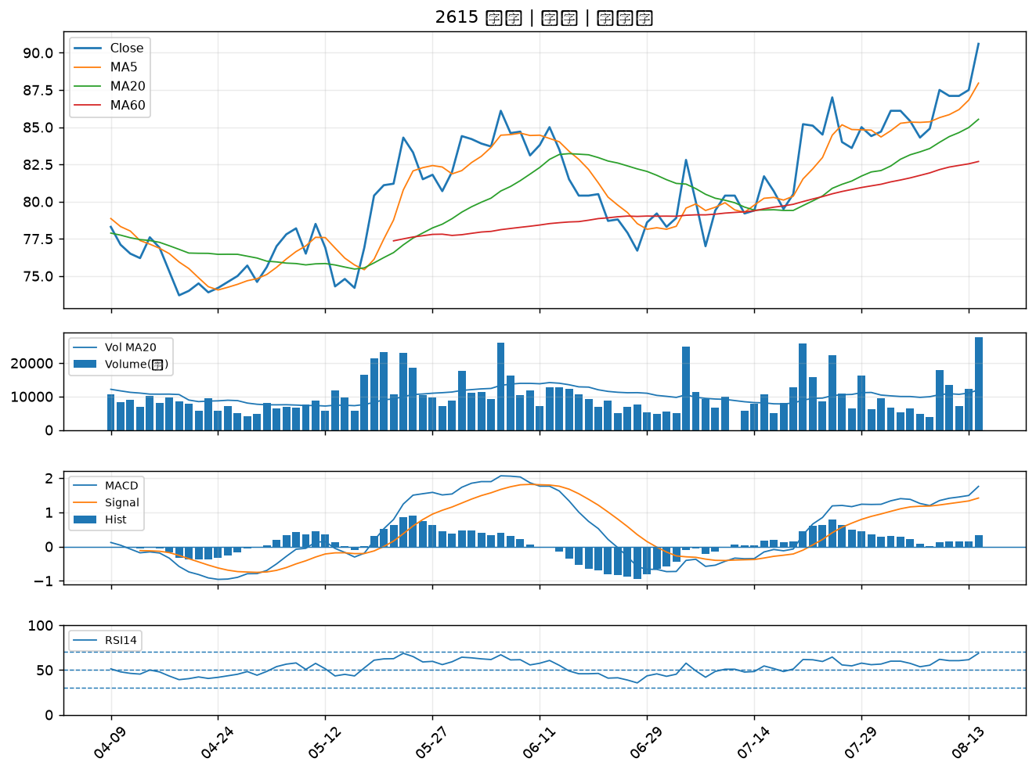

1336 台翰｜A級
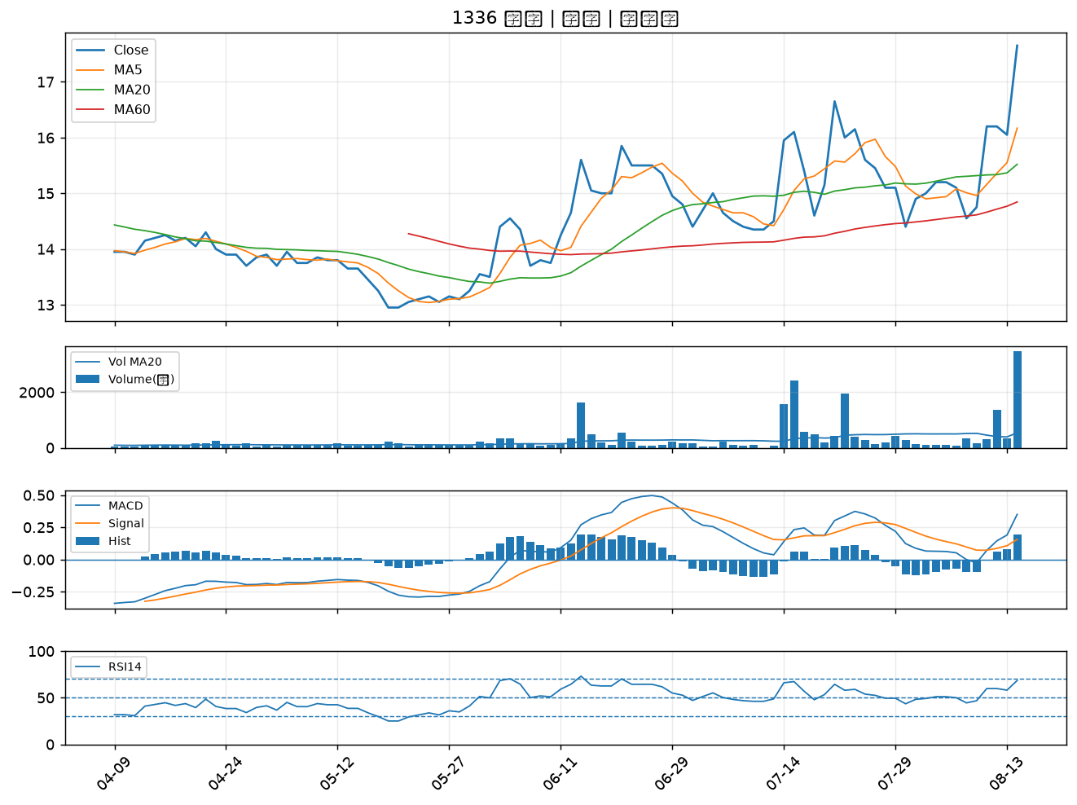

2359 所羅門｜A級
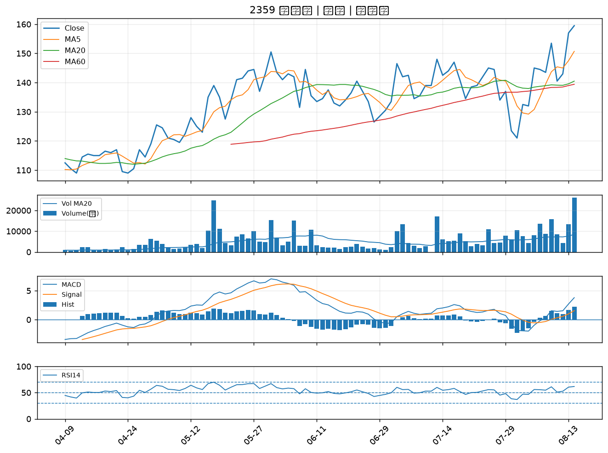

2905 三商｜A級
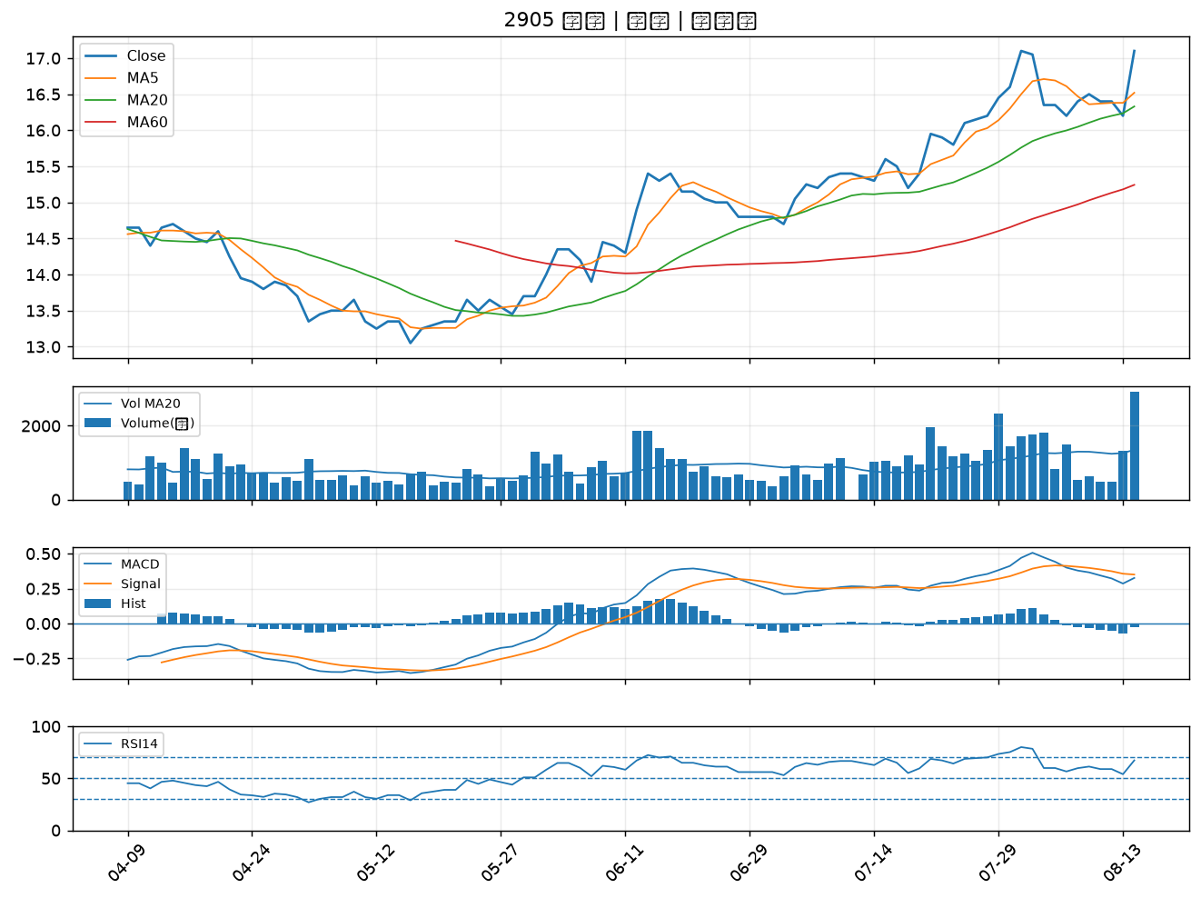

8046 南電｜A級
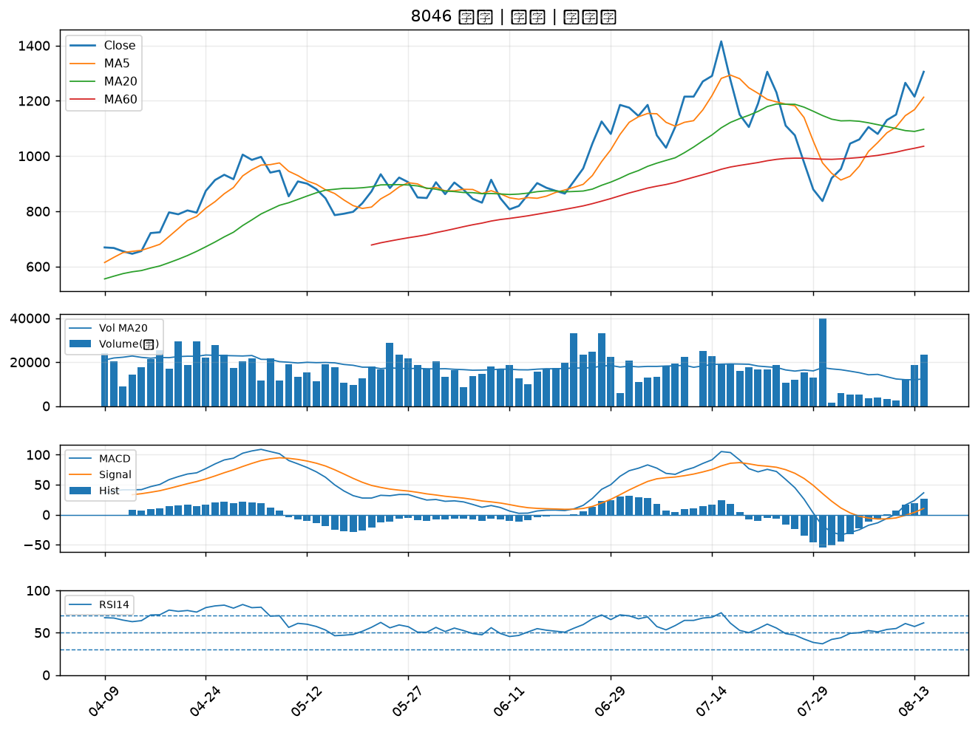

8033 雷虎｜A級
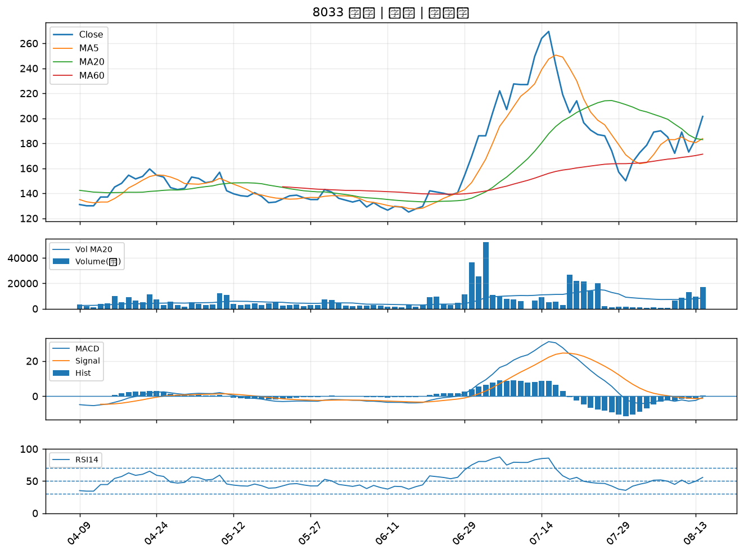

6753 龍德造船｜A級
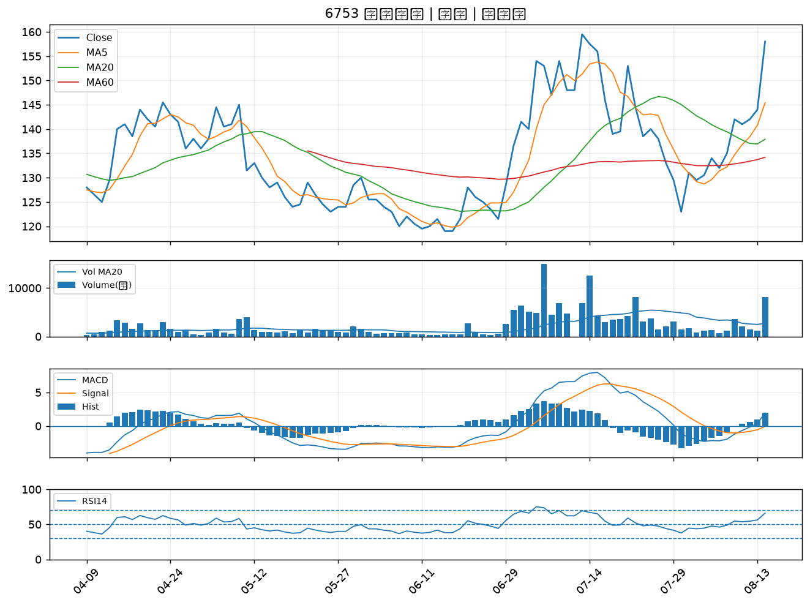

3617 碩天｜A級
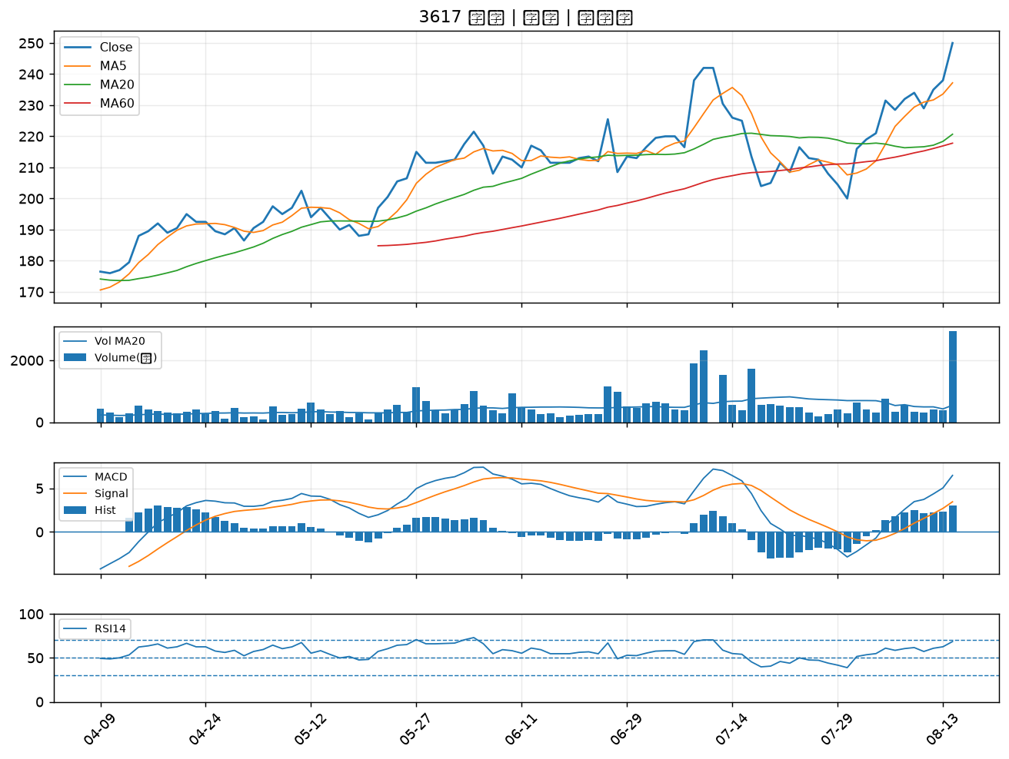

1909 榮成｜A級
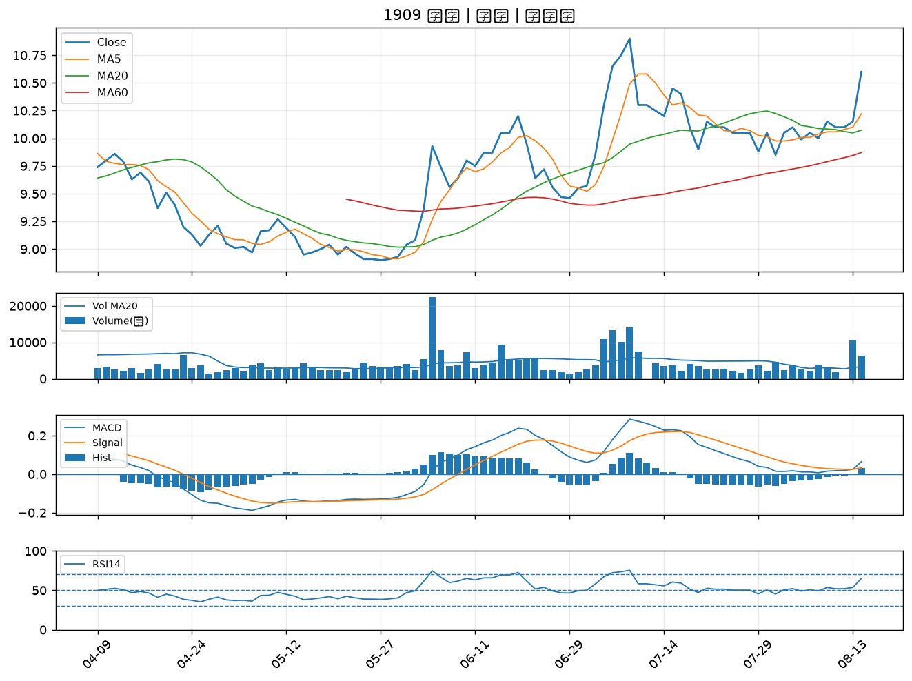

1303 南亞｜A級
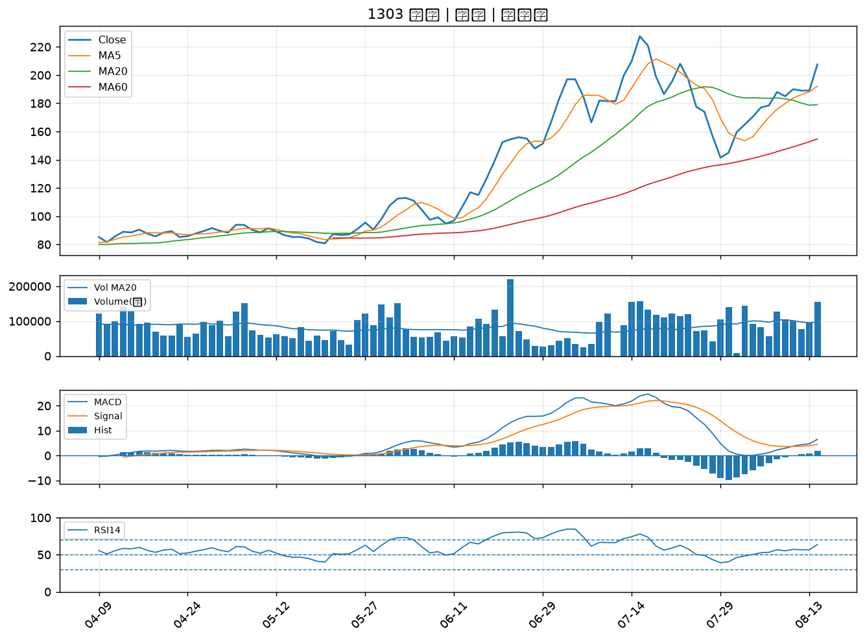

2883 凱基金｜A級
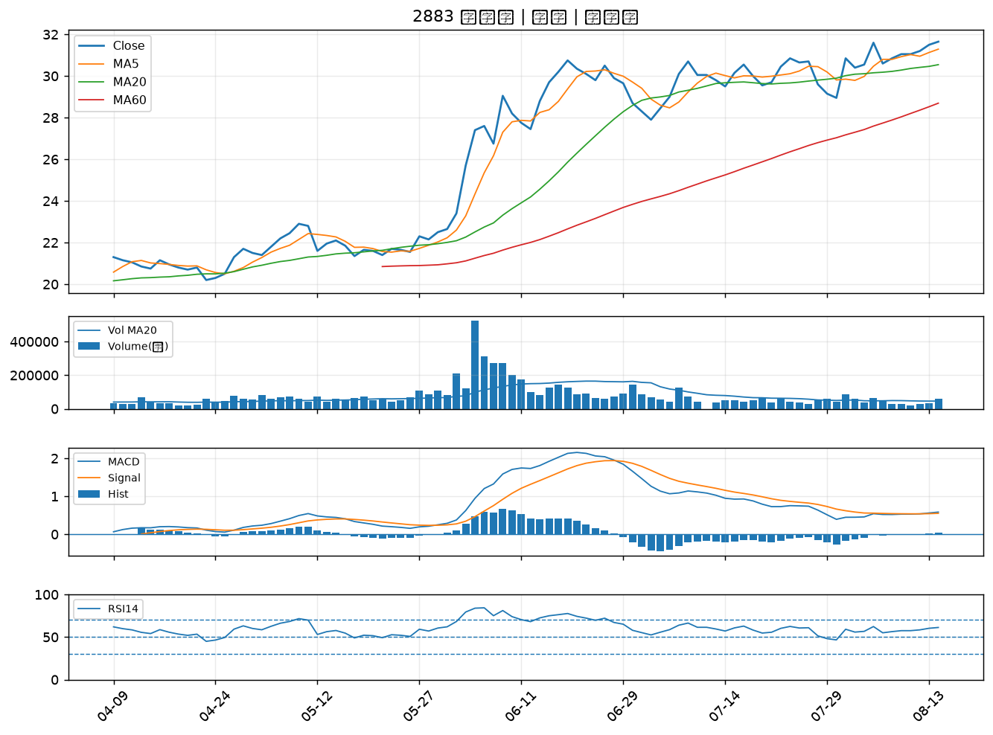

4541 晟田｜A級
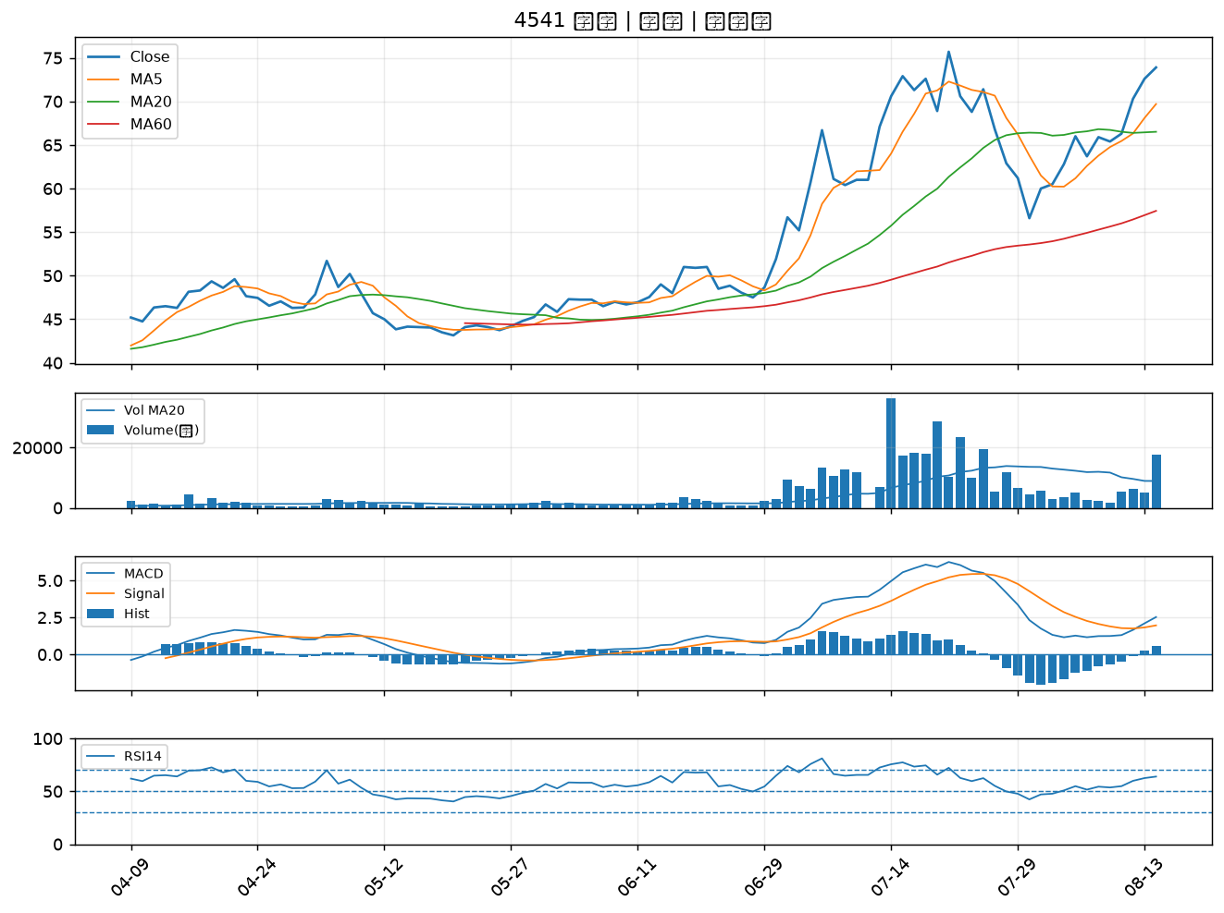

8222 寶一｜A級
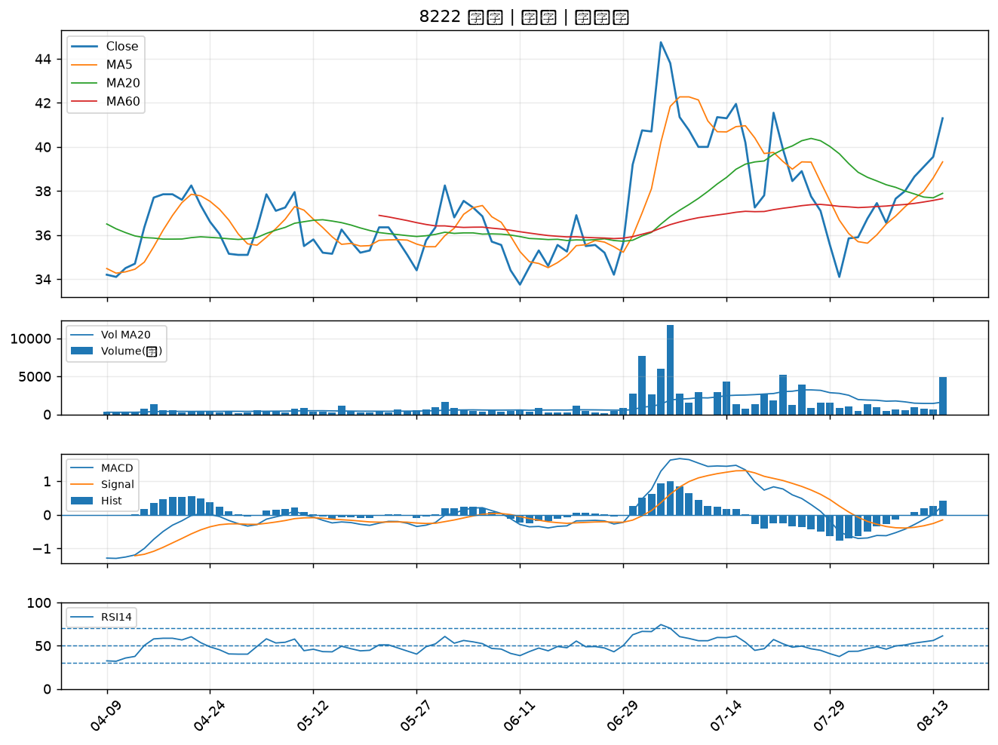

9945 潤泰新｜B級
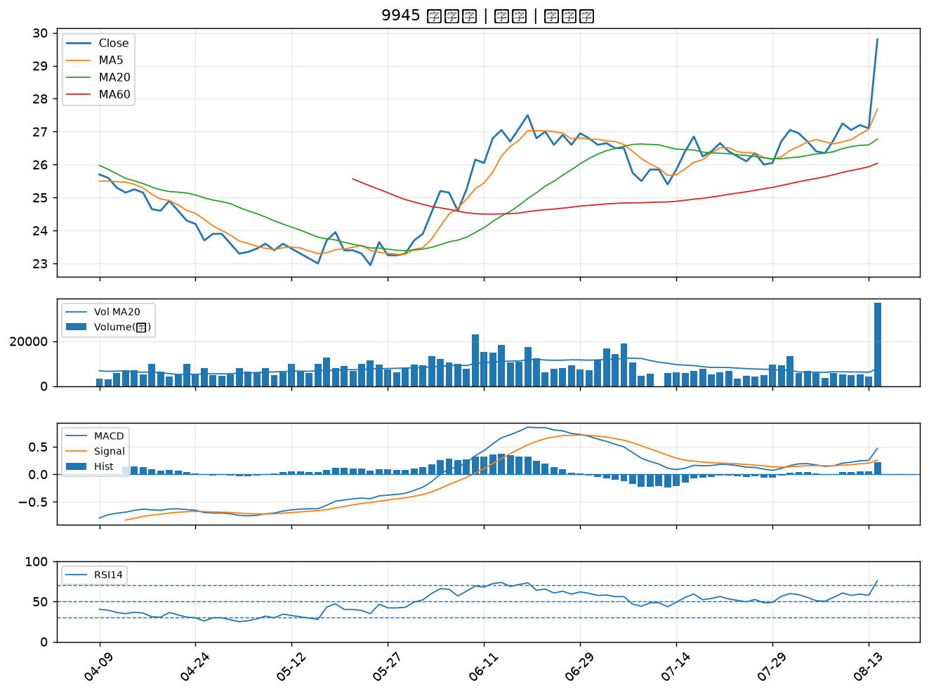

2323 中環｜B級
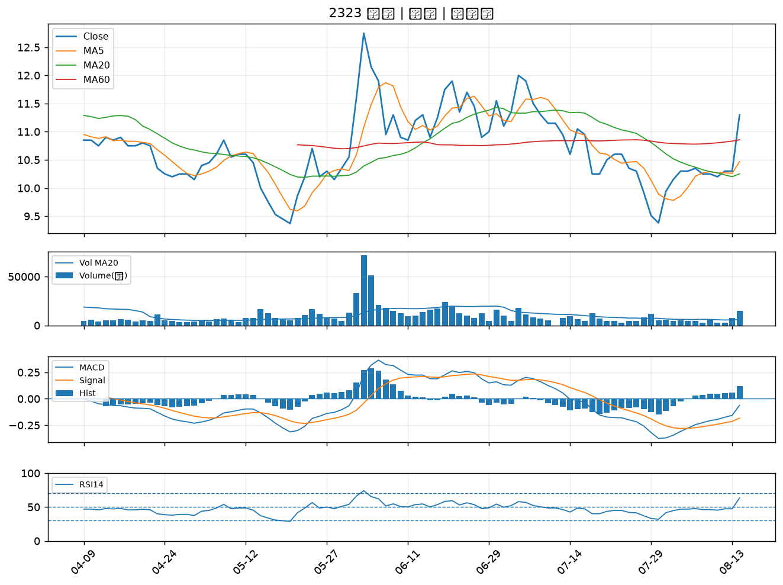

2915 潤泰全｜B級
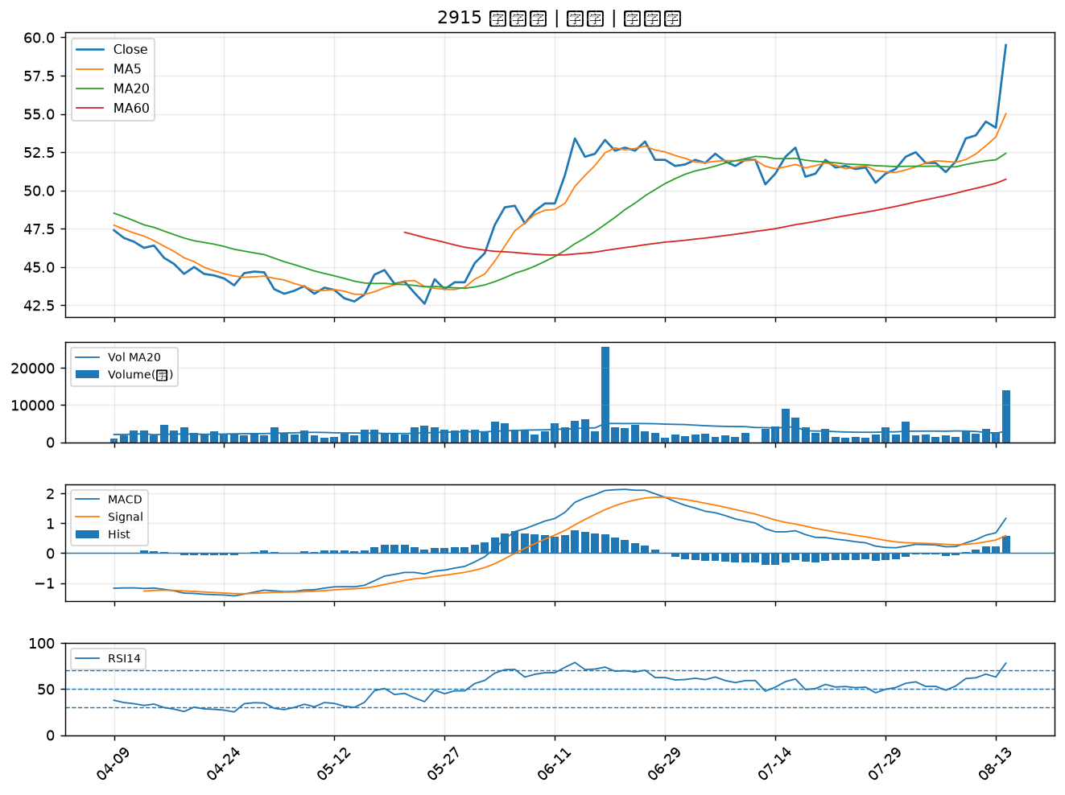

3388 崇越電｜B級
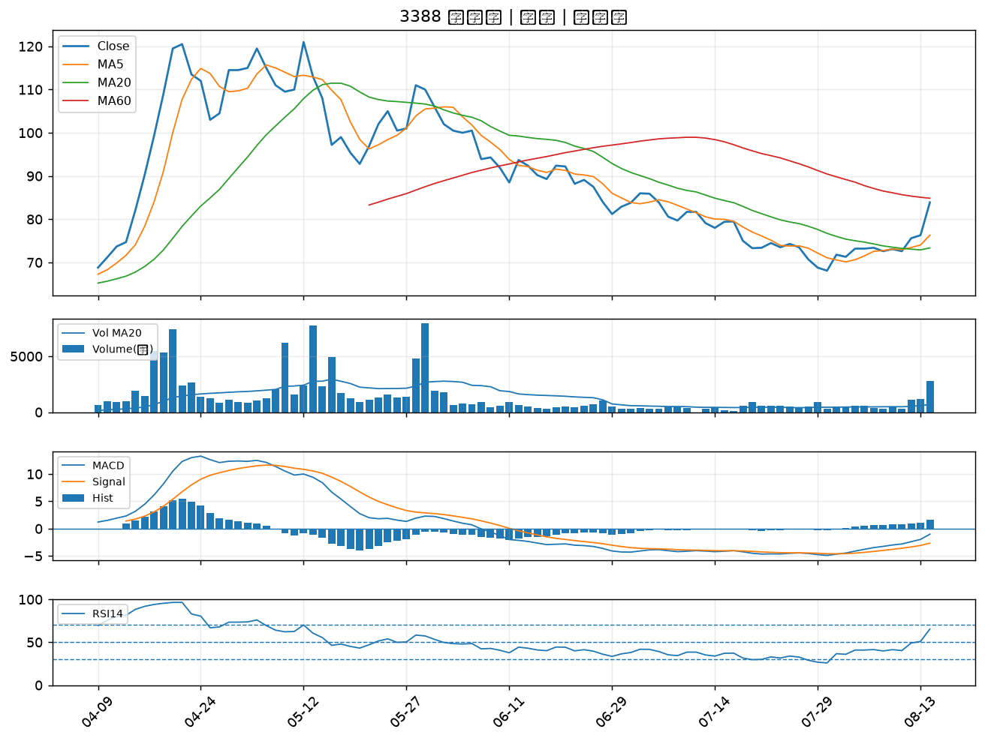

2324 仁寶｜B級
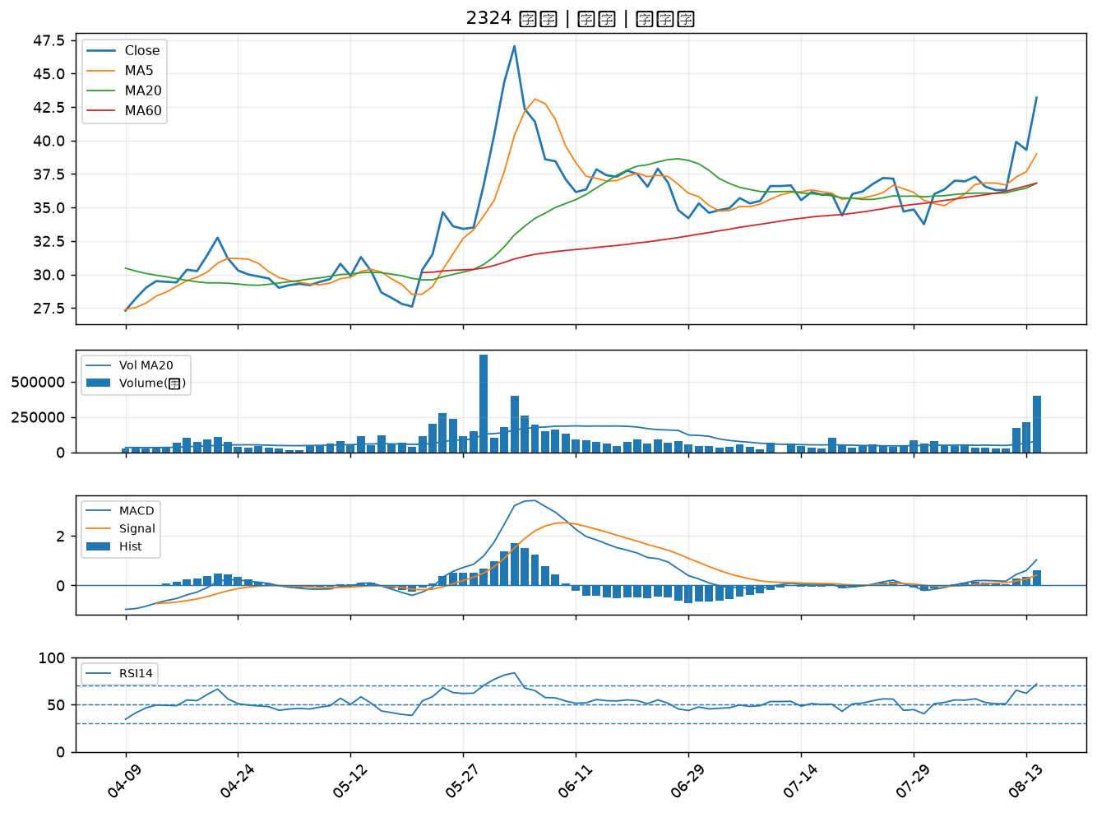

2357 華碩｜B級
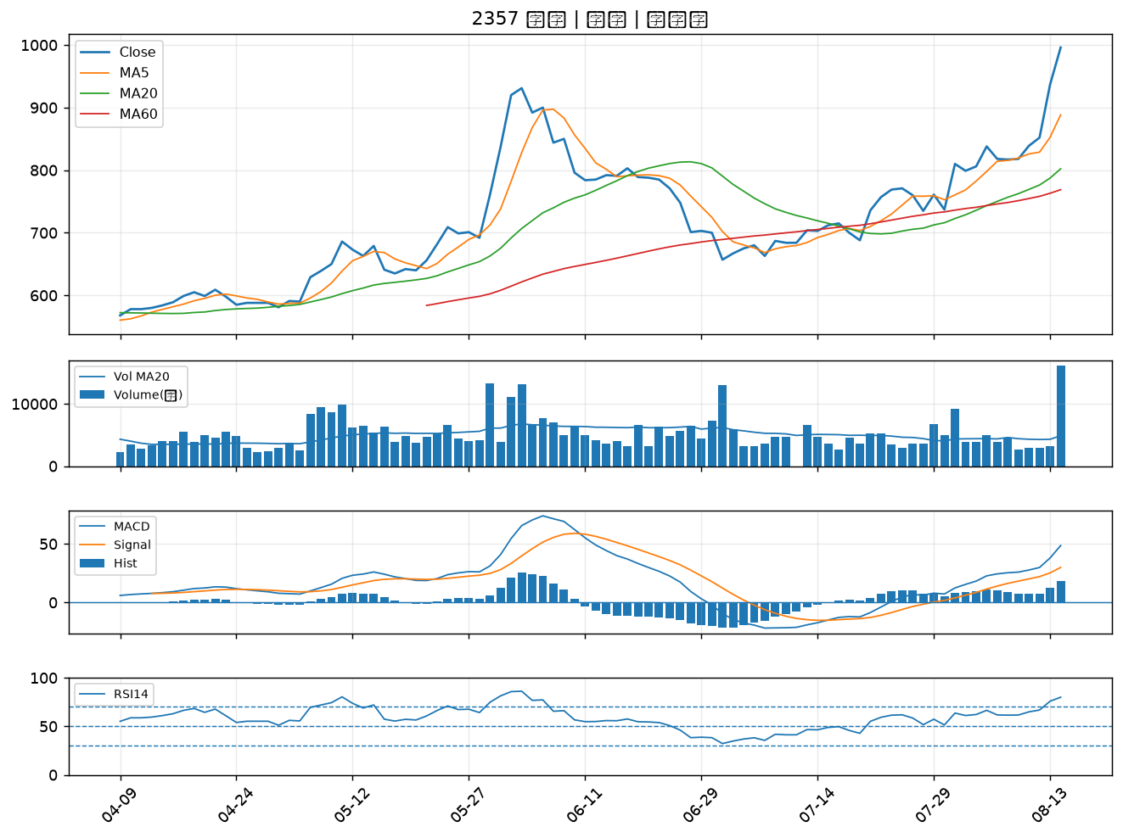

2331 精英｜B級
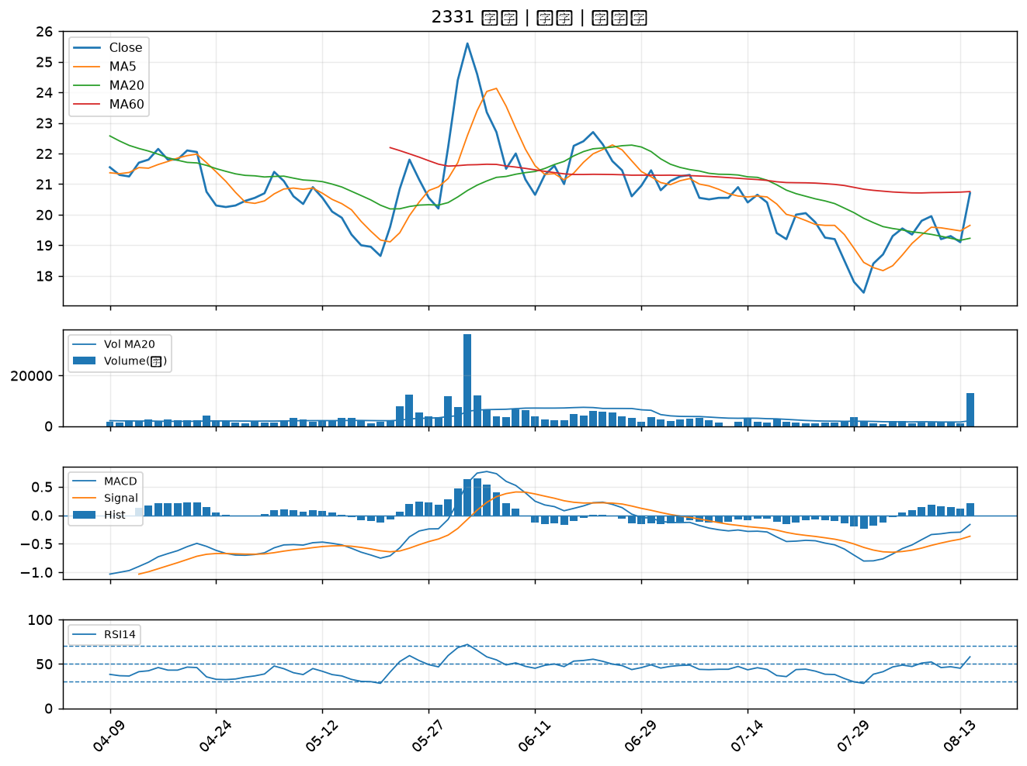

4306 炎洲｜B級
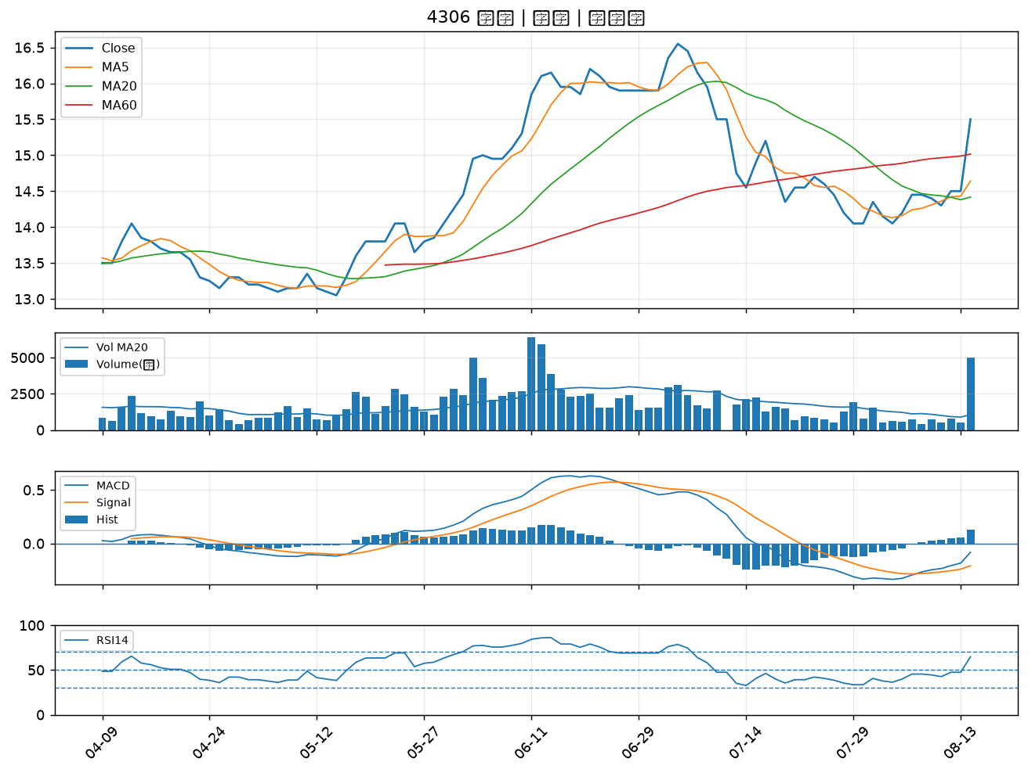

3356 奇偶｜B級
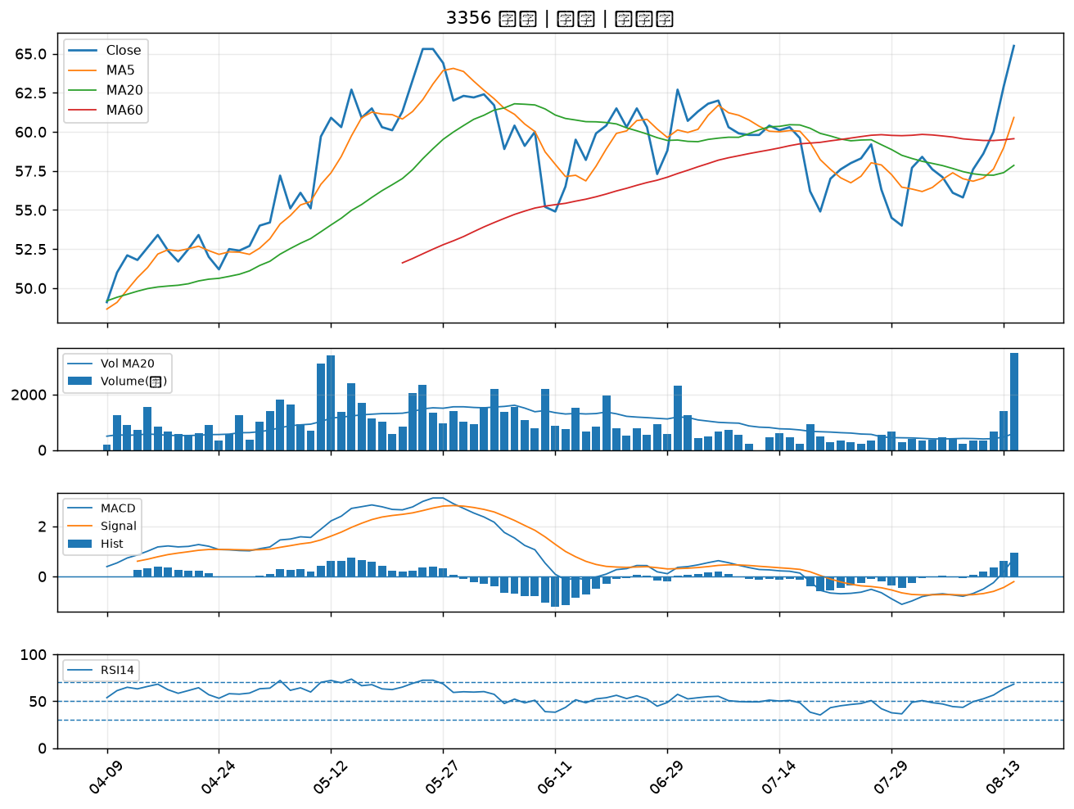

2851 中再保｜B級
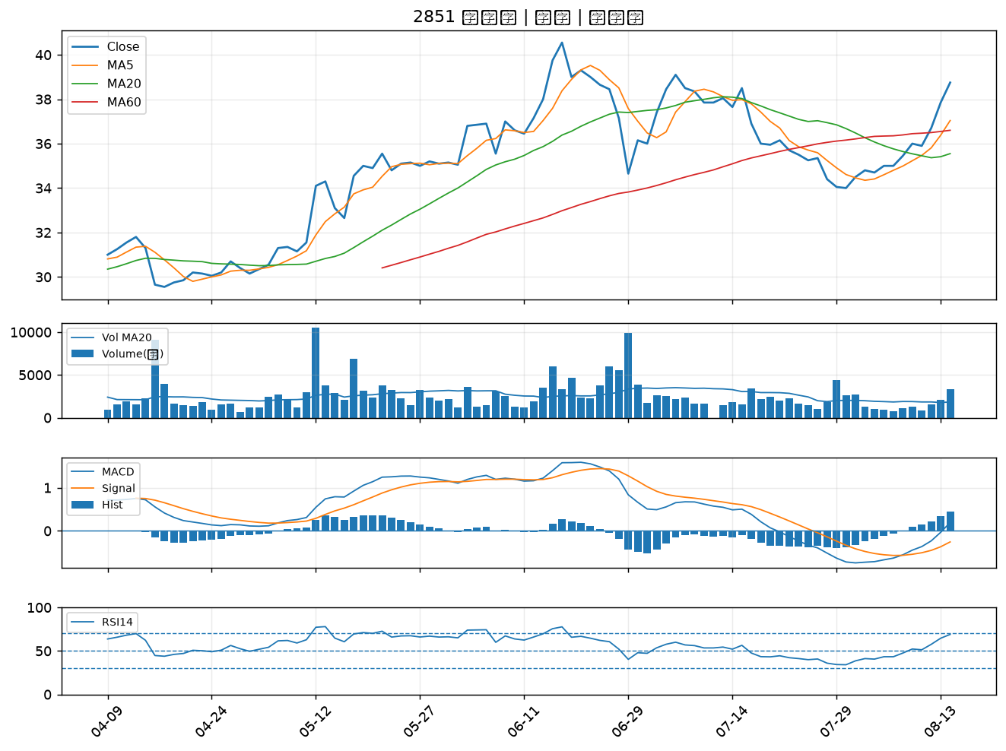

9105 泰金寶-DR｜B級
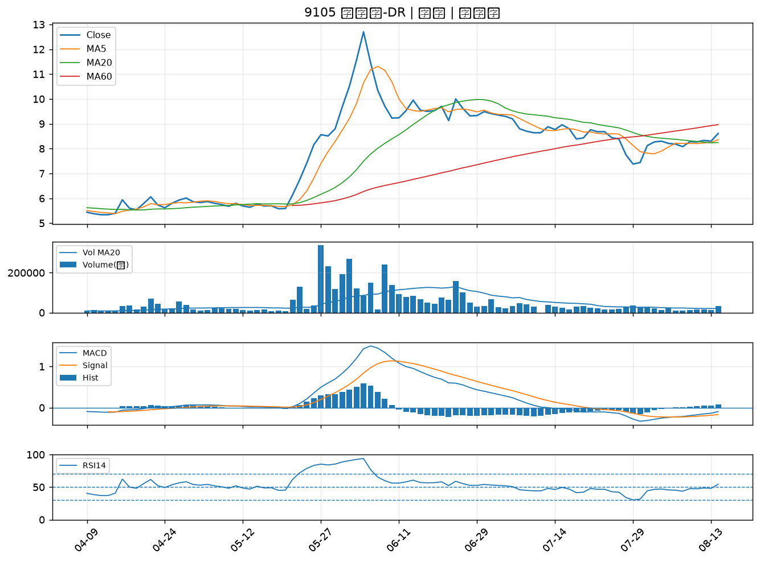

2392 正崴｜B級
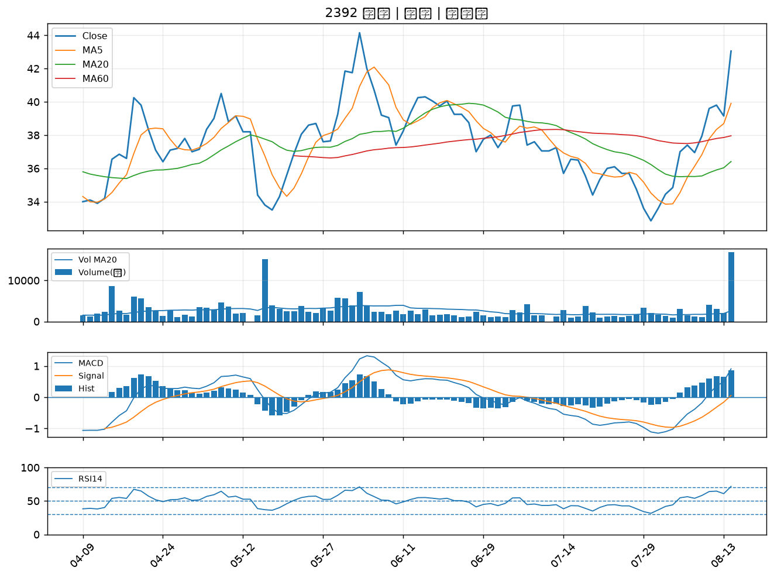

2349 錸德｜B級
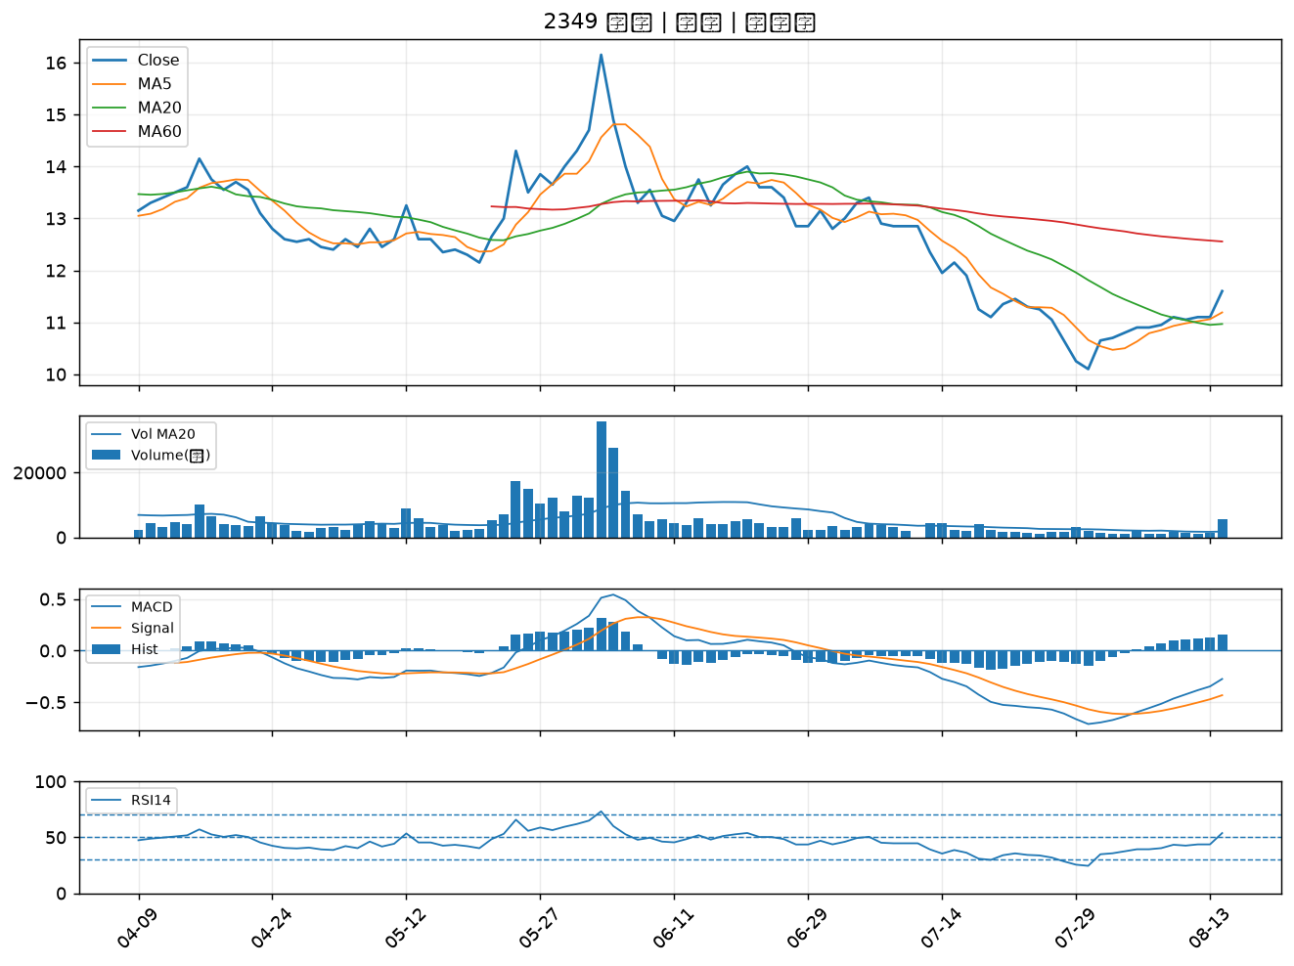

6155 鈞寶｜B級
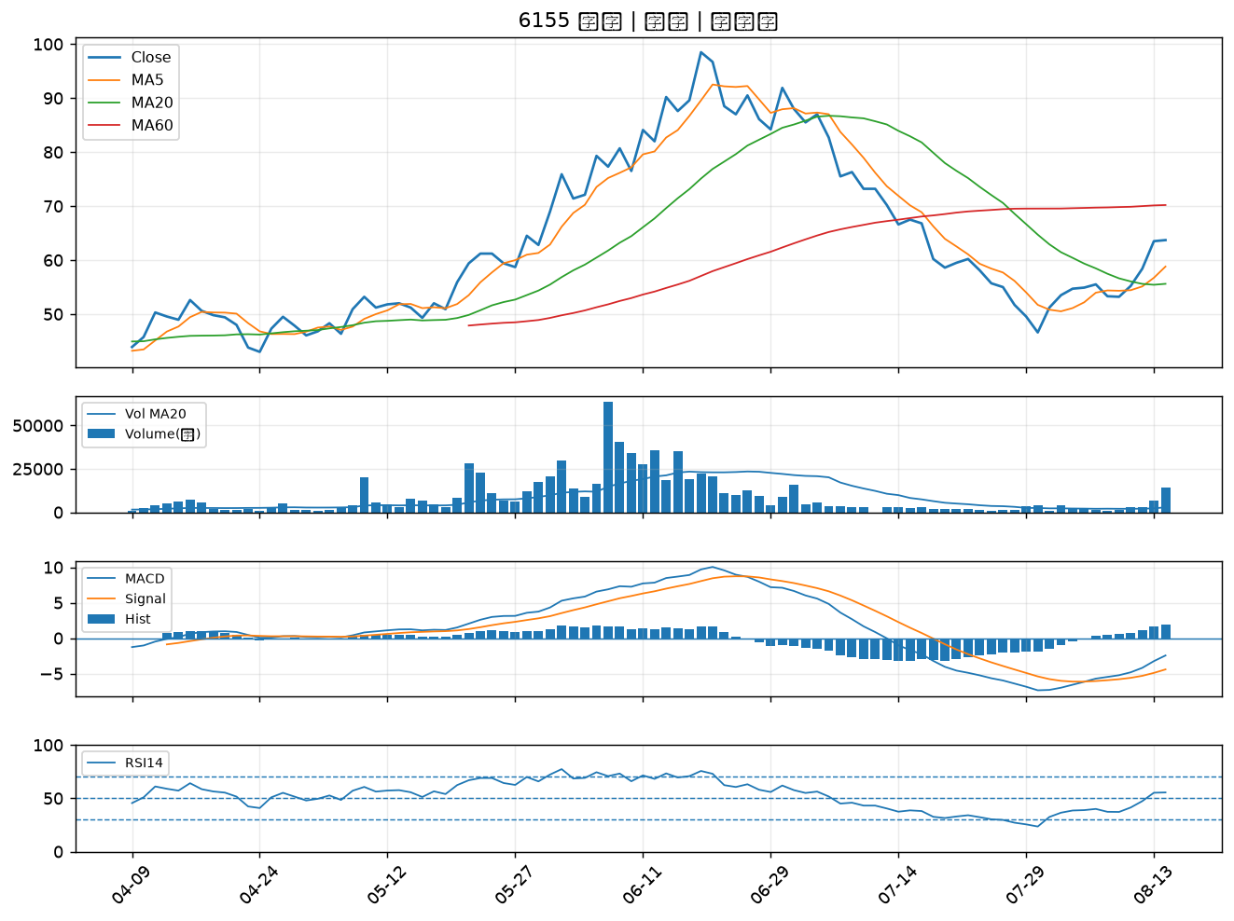

6770 力積電｜B級
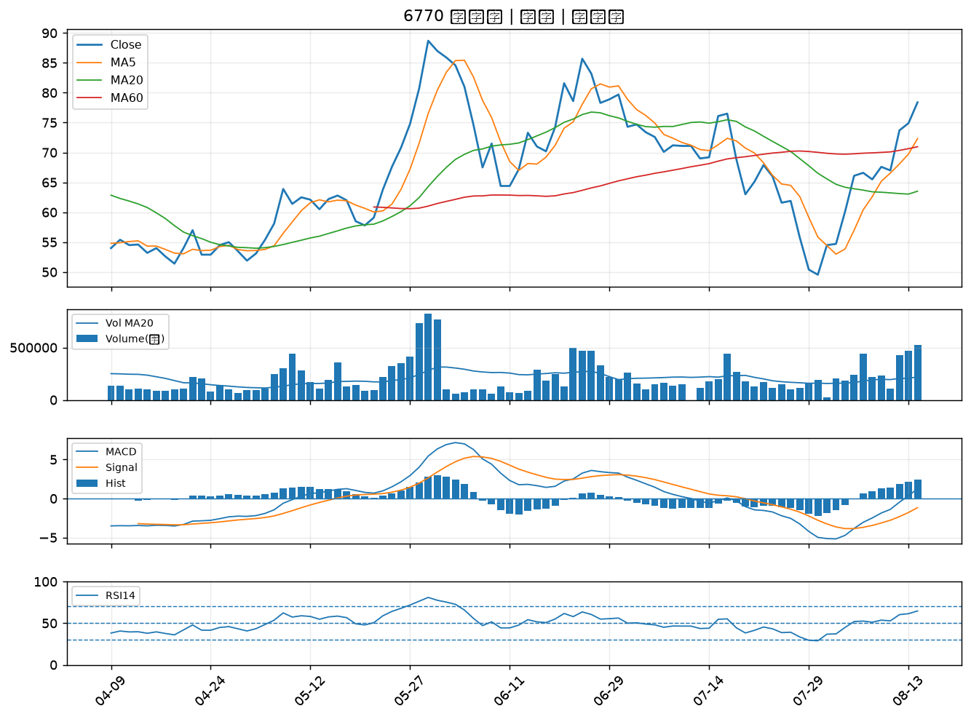

2353 宏碁｜B級

